% konsumsi
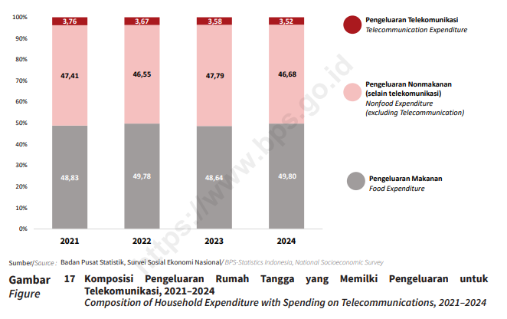
Provinsi | 2021 | 2022 | 2023 | 2024
Aceh | 3.18 | 3.18 | 3.19 | 3.27
Sumatera Utara | 3.65 | 3.59 | 3.66 | 3.55
Sumatera Barat | 3.8 | 3.67 | 3.55 | 3.59
Riau | 4.1 | 3.95 | 3.87 | 3.95
Jambi | 3.85 | 3.76 | 3.89 | 3.66
Sumatera Selatan | 3.65 | 3.5 | 3.44 | 3.29
Bengkulu | 3.75 | 3.68 | 3.74 | 3.62
Lampung | 3.72 | 3.46 | 3.39 | 3.28
Kep. Bangka Belitung | 3.56 | 3.73 | 3.49 | 3.6
Kep. Riau | 4.15 | 4.23 | 3.83 | 4
DKI Jakarta | 3.43 | 3.62 | 3.53 | 3.45
Jawa Barat | 3.6 | 3.58 | 3.47 | 3.52
Jawa Tengah | 3.7 | 3.56 | 3.48 | 3.43
DI Yogyakarta | 3.93 | 3.85 | 3.7 | 3.94
Jawa Timur | 3.66 | 3.52 | 3.41 | 3.27
Banten | 3.66 | 3.53 | 3.52 | 3.27
Bali | 3.95 | 3.95 | 4.06 | 3.93
Nusa Tenggara Barat | 3.26 | 2.58 | 2.67 | 2.58
Nusa Tenggara Timur | 3.81 | 3.79 | 3.72 | 3.36
Kalimantan Barat | 4.07 | 3.95 | 3.79 | 3.79
Kalimantan Tengah | 4.52 | 4.61 | 4.19 | 4.2
Kalimantan Selatan | 4.02 | 3.9 | 3.64 | 3.63
Kalimantan Timur | 4.82 | 4.68 | 4.43 | 4.3
Kalimantan Utara | 5.11 | 4.93 | 4.5 | 4.36
Sulawesi Utara | 3.93 | 3.76 | 3.76 | 3.8
Sulawesi Tengah | 4.35 | 3.92 | 3.84 | 3.68
Sulawesi Selatan | 4 | 3.85 | 3.64 | 3.5
Sulawesi Tenggara | 4.07 | 4.05 | 3.77 | 3.82
Gorontalo | 4.3 | 3.96 | 3.33 | 3.38
Sulawesi Barat | 3.83 | 3.76 | 3.39 | 3.5
Maluku | 5.1 | 5.01 | 4.76 | 4.65
Maluku Utara | 4.55 | 4.25 | 4.22 | 4.06
Papua Barat | 5.29 | 4.84 | 4.95 | 4.6
Papua Barat Daya |  |  |  | 4.69
Papua | 4.42 | 4.23 | 4.17 | 4.52
Papua Selatan |  |  |  | 4.48
Papua Tengah |  |  |  | 4.08
Papua Pegunungan |  |  |  | 2.91
Indonesia | 3.76 | 3.67 | 3.58 | 3.52

